DADOS_INICIAIS
Obra | Hotel e Residencial Colline
Empresa | Colline - Miguel Pereira
Revisão | R00
Arquitetura base | PLANTA SITUAÇÃO HOTEL COLLINE e PLANTA SITUACAO RESIDENCIAL COLLINE
DADOS OBRA

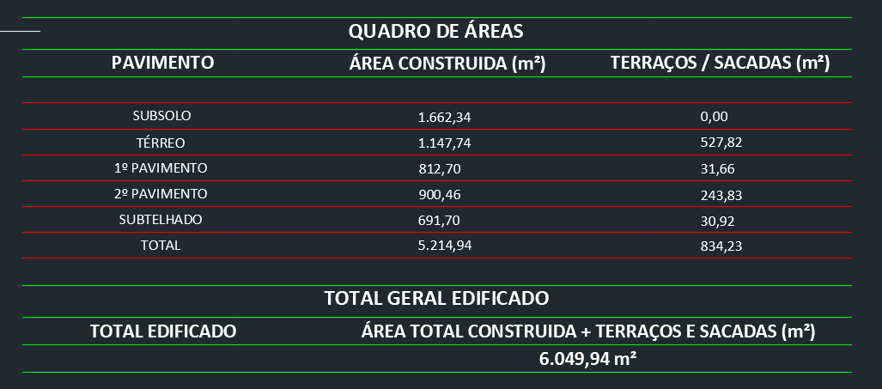
 | Descrição | Identificador | Unidade | Hotel | Residencial | Quantidade Total
 | ÁREA DO TERRENO | AT | M2 |  |  | 6,049.17
 | ÁREA TOTAL CONSTRUÍDA | AC | M2 | 6,049.17 | 21,510.28 | 27,559.45
 | SUBSOLO / TERREO |  | M2 | 1,662.34 | 2,365.57 | 4,027.91
 | TÉRREO/ GARAGEM 1 |  | M2 | 1,675.56 | 2,339.03 | 4,014.59
 | 1º PAVIMENTO / GARAGEM 2 |  | M2 | 844.36 | 2,514.32 | 3,358.68
 | 2º PAVIMENTO / LAZER |  | M2 | 1,144.29 | 2,513.40 | 3,657.69
 | SUBTELHADO / 5º PAV. DIFERENCIADO TORRE I E II (X1) |  | M2 | 722.62 | 699.84 | 1,422.46
 | 6º AO 18º PAV. DIFERENCIADO TORRE I E II (X13) |  | M2 |  | 9,097.92 | 9,097.92
 | DUPLEX INFERIOR TORRE I E II |  | M2 |  | 699.84 | 699.84
 | DUPLEX SUPERIOR TORRE I E II |  | M2 |  | 693.56 | 693.56
 | INSPEÇÃO TORRE I E II |  | M2 |  | 303.24 | 303.24
 | CASA DE MÁQUINAS TORRE I E II |  | M2 |  | 150.18 | 150.18
 | CAIXA D'AGUA TORRE I E II |  | M2 |  | 133.38 | 133.38
 | UNIDADES RESIDENCIAIS | UR | UN | 36.00 | 60.00 | 96.00 | 17,817.30
 | Dormitórios | dorm | UN | 36.00 |  | 36.00
 | Banheiros | ban | UN |  |  | -
 | UNIDADES COMERCIAIS | UC | UN |  |  | -
 | Churrasqueiras | CHU | UN |  | 60.00 | 60.00
 | NÚMERO TOTAL DE PAVIMENTOS | NP | UN | 5.00 | 23.00 | 28.00
 | NÚMERO DE PAVIMENTOS TIPO | NPT | UN | - | 13.00 | 13.00
 | NÚMERO DE PAVIMENTOS TIPO DIFERENCIADOS | NPD | UN | 3.00 | 1.00 | 4.00
 | NÚMERO DE PAVIMENTOS DUPLEX | ND | UN | - | 1.00 | 1.00
 | ÁREA DE PROJEÇÃO DA TORRE | APT | M2 | 1,021.82 | 738.90 | 1,760.72
 | PERÍMETRO DE PROJEÇÃO DA TORRE | PPT | M | 151.47 | 202.80 | 354.27
 | ÁREA DE LAZER | AL | M2 | - | 699.84 | 699.84
 | ÁREA DO EMBASAMENTO | AE | M2 | 1,675.56 | 7,366.75 | 9,042.31
 | ÁREA DE SUBSOLOS | S | M2 | 1,662.34 | - | 1,662.34
 | NÚMERO DE SUBSOLOS | NS | UN | 1.00 | - | 1.00
 | ÁREA DE PROJEÇÃO DO EMBASAMENTO | APE | M2 | 2,087.28 | 2,365.57 | 4,452.85 | 0.16157252775
 | PERÍMETRO DE PROJEÇÃO DE EMBAMENTO | PE | M | 226.19 | 223.43 | 449.62
 | NÚMERO DE PAVIMENTOS DE EMBASAMENTO | NE | UN | 1.00 | 3.00 | 4.00

MOVIMENTAÇÃO_DE_TERRA
MOVIMENTAÇÃO DE TERRA
Data | 2025-04-09
Arquivo base | -

ESCAVAÇÃO VERTICAL DE SUBSOLO

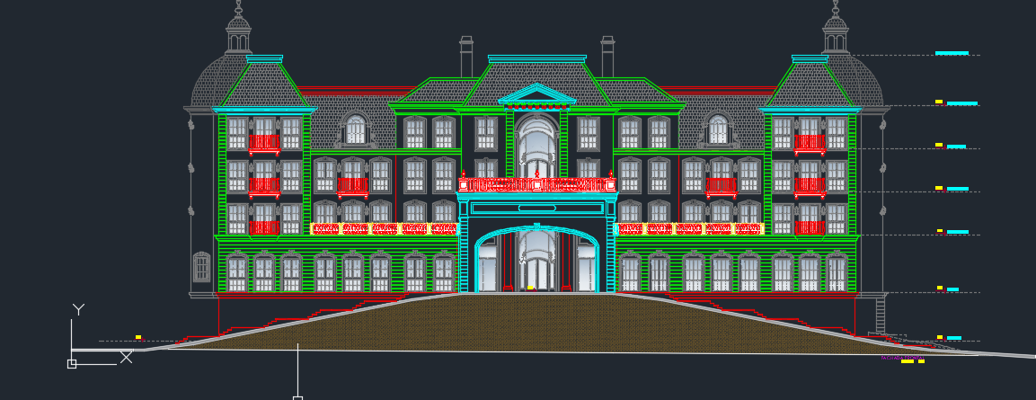
Descrição | Área de subsolo (m) | Altura do subsolo (m) | Volume total de escavação (m3) | Preço unitário de escavação (R$ / m3) | Valor total | Observação
Escavação |  |  |  | R$ - | R$ -
Aterro |  |  | 203.58 | R$ 9.09 | R$ 2,035.60 | "subsolo" na verdade aterrado na frente do terreno para rampas
TOTAL |  |  |  |  | R$ 2,035.60

REBAIXAMENTO DE LENÇOL FREÁTICO

Descrição | Quantidade (dias) |  |  | Preço unitário de rebaixamento (R$ / dias) | Valor total | Observação
Rebaixamento de lençol | - |  |  | R$ 200.00 | R$ -
TOTAL |  |  |  |  | R$ -

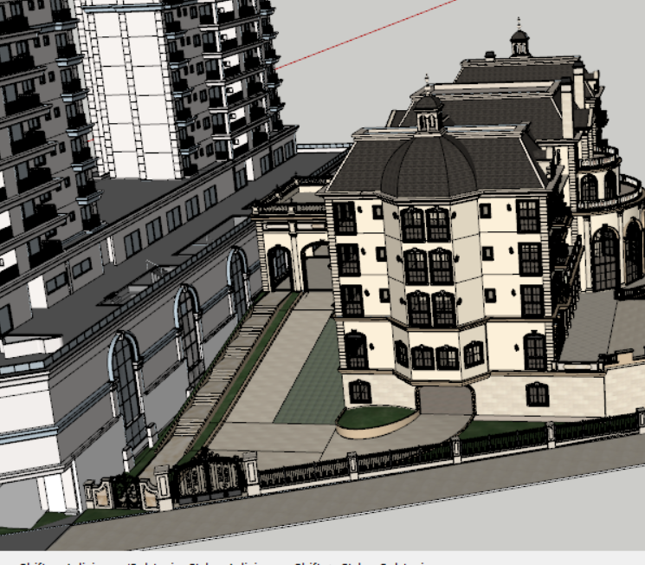
ESCAVAÇÃO E REATERRO DE VALAS

Descrição | Parâmetro |  | Volume total de escavação (m3) | Preço unitário (R$ / m3) | Valor total | Observação
Escavação mecanizada para blocos e baldrames | 1.30 | m³ / Vol infra | 810.69 | R$ 36.36 | R$ 32,424.48
Reaterro para blocos e baldrames | 0.60 | m³ / Vol Escavação | 187.08 | R$ 14.55 | R$ 2,994.26
Movimentação de bota-fora | 1.30 |  | 546.04 | R$ 45.45 | R$ 27,299.22
Movimentação de terra das estacas | 1.00 | m³ | - | R$ 20.00 | R$ -
TOTAL |  |  |  |  | R$ 62,717.96

REGULARIZAÇÃO E APILOAMENTO DE FUNDO DE VALAS

Descrição | Parâmetro |  | Área de lastro (m²) | Preço unitário (R$ / m2) | Valor total | Observação
Lastro de concreto magto e=5cm | 0.80 | m² / APE | 3,562.28 | R$ 18.50 | R$ 72,492.40 |  | 16.28
TOTAL |  |  |  |  | R$ 72,492.40

TOTAL MOVIMENTAÇÃO DE TERRA |  |  |  |  | R$ 137,245.95 | R$ 22.69

INFRAESTRUTURA (2)
INFRAESTRUTURA
Data | 2025-04-09
Arquivo base | RMP-FUN-EX-0002-TABELAS-R02

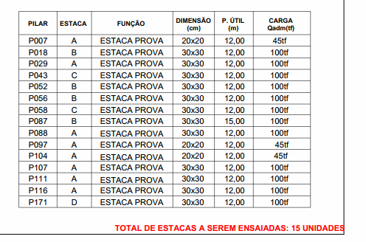
FUNDAÇÃO PROFUNDA
 |  |  |  |  | R$ 158.15
Descrição | Parâmetro |  | Quantidade |  | Preço unitário | Valor total | Observação
Número de Estacas | 0.13 | un / APE | 273.00 | un |  |  | Quantitativos trazidos de preliminar de fundação
Estaca Pre-moldada cravada 30X30 | 85% |  | 231.00 | un
 | 12.31 | m/un | 2,844.00 | m | R$ 205.60 | R$ 643,183.40
Estaca Pre-moldada cravada 20X20 | 1% |  | 42.00 | un
 | 12.43 | m/un | 522.00 | m | R$ 158.15 | R$ 90,809.73
Concreto (25 Mpa) | 1.10 | perda |  | m³ | R$ 554.00 | R$ -
Armação |  | kg / m³ |  | kg | R$ 7.62 | R$ -
Mobilização | 1.00 | vb | 1.00 | vb | R$ 14,500.00 | R$ 15,950.00
Apoio e arrasamento de estacas |  |  |  | un | R$ 300.00 | R$ -
TOTAL |  |  |  |  |  | R$ 749,943.13
 |  |  |  |  |  | R$ 222.80
FUNDAÇÃO RASA

Descrição | Parâmetro |  | Quantidade |  | Preço unitário | Valor total | Observação
Fabricação, montagem e desmontagem de forma para blocos e baldrames resinado | 1.02 | m² / APE | 2,132.05 | m² | R$ 68.00 | R$ 159,477.34
Concreto (40 Mpa) | 0.30 | m³ / APE | 623.61 | m³ | R$ 558.00 | R$ 401,910.41
Armação | 60.00 | kg / m³ | 37,416.60 | kg | R$ 7.62 | R$ 313,625.94
Mão de obra | 315.00 | R$ / APE | 1,662.34 | m² | R$ 315.00 | R$ 576,000.81
TOTAL |  |  |  |  |  | R$ 1,451,014.50

TOTAL INFRAESTRUTURA |  |  |  |  |  | R$ 2,200,957.63 | R$ 363.84

INFRAESTRUTURA
INFRAESTRUTURA
Data | 2025-04-09
Arquivo base | RMP-FUN-EX-0002-TABELAS-R02

FUNDAÇÃO PROFUNDA

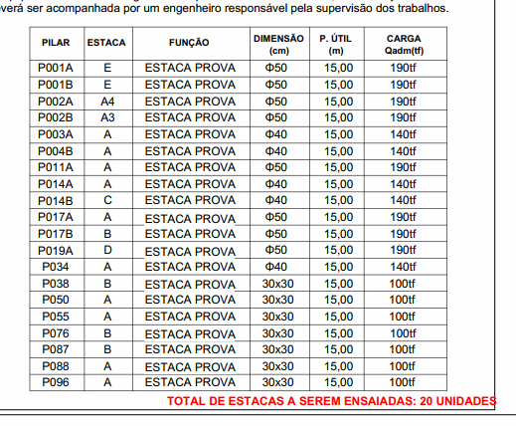
Descrição | Parâmetro |  | Quantidade |  | Preço unitário | Valor total | Observação
Número de Estacas | 0.17 | un / APE | 358.00 | un |  |  | Quantitativos trazidos de preliminar de fundação
Estaca Pre-moldada cravada 20X20 | 13% |  | 45.00 | un
 | 15.00 | m/un | 675.00 | m | R$ 158.15 | R$ 117,426.38
Estaca Pre-moldada cravada 30X30 | 30% |  | 107.00 | un
 | 15.00 | m/un | 1,605.00 | m | R$ 205.60 | R$ 362,977.97
Estaca Pre-moldada centrifugada 50cm | 28% |  | 192.00 | un
 | 15.00 | m/un | 2,880.00 | m | R$ 410.23 | R$ 1,299,602.30
Estaca Pre-moldada centrifugada 42cm | 1% |  | 14.00 | un
 | 8.00 | m/un | 112.00 | m | R$ 410.23 | R$ 50,540.09
Concreto (25 Mpa) | 1.10 | perda |  | m³ | R$ 554.00 | R$ -
Armação |  | kg / m³ |  | kg | R$ 7.62 | R$ -
Mobilização | 1.00 | vb | 1.00 | vb | R$ 14,500.00 | R$ 15,950.00
Apoio e arrasamento de estacas |  |  |  | un | R$ 300.00 | R$ -
TOTAL |  |  |  |  |  | R$ 1,846,496.74
 |  |  |  |  |  | R$ 350.25
FUNDAÇÃO RASA

Descrição | Parâmetro |  | Quantidade |  | Preço unitário | Valor total | Observação
Fabricação, montagem e desmontagem de forma para blocos e baldrames resinado | 1.02 | m² / APE | 2,132.05 | m² | R$ 68.00 | R$ 159,477.34
Concreto (40 Mpa) | 0.30 | m³ / APE | 623.61 | m³ | R$ 558.00 | R$ 401,910.41
Armação | 60.00 | kg / m³ | 37,416.60 | kg | R$ 7.62 | R$ 313,625.94
Mão de obra | 315.00 | R$ / APE | 1,662.34 | m² | R$ 315.00 | R$ 576,000.81
TOTAL |  |  |  |  |  | R$ 1,451,014.50

TOTAL INFRAESTRUTURA |  |  |  |  |  | R$ 3,297,511.24 | R$ 545.12

SUPRAESTRUTURA
SUPRAESTRUTURA
Data | 2025-04-09
Arquivo base | -

SUPRAESTRUTURA - LAJE MACIÇA

Descrição | Parâmetro |  | Quantidade |  | Preço unitário | Valor total | Observação
Fabricação forma | 2.00 | Jogos | 4,551.52 | m² | R$ 110.00 | R$ 550,734.40
Montagem de forma | 2.50 | m² / AC | 11,378.81 | m² | R$ 2.50 | R$ 31,291.73 | Quantidade de resumo
Escoramento | 4.00 | un / AE | 6,755.00 | un | R$ 17.00 | R$ 126,318.50
Concreto | 0.20 | m³ / AC | 1,809.02 | m³ | R$ 558.00 | R$ 1,165,895.30 | Quantidade de resumo
Armadura Convencional para Estrutura | 90.00 | kg / m³ | 162,811.80 | kg | R$ 7.62 | R$ 1,364,688.51
Mão de obra - estrutura em concreto armado | 210.00 | R$ / AC | 6,049.17 | m² | R$ 210.00 | R$ 1,397,358.27
Perfuração de vigas | 1,500.00 | R$ / NP | 1.00 | vb | R$ 7,500.00 | R$ 8,250.00 | Coeficiente originário do Gran Torino (R$ 160,00/un) | Nova utiliza a verba de 1.500,00 por pav
TOTAL |  |  |  |  |  | R$ 4,644,536.71 |  |  | 110080 | 5241.9047619

TOTAL SUPRAESTRUTURA |  |  |  |  |  | R$ 4,644,536.71 | R$ 767.80

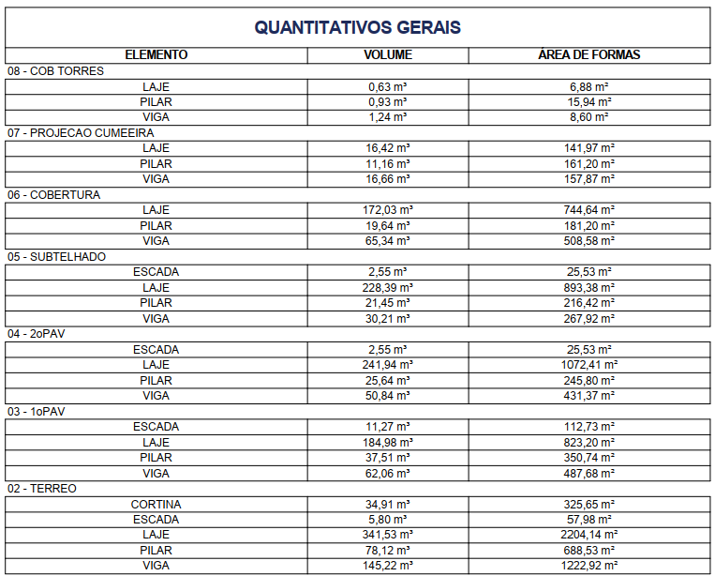

 | 408.17420353
 | 612.2613053

Planilha1
(ST/90/RU)
Descrição | Unidade | Quantidade | Preço unitário | Preço Total
PLACA / CHAPA DE GESSO ACARTONADO, RESISTENTE A UMIDADE (RU), COR VERDE, E = 12,5 MM, 1200 X 2400 MM (L X C) | m2 | 1.053 | 13.92 | 14.65776
PLACA / CHAPA DE GESSO ACARTONADO, STANDARD (ST), COR BRANCA, E = 12,5 MM, 1200 X 2400 MM (L X C) | m2 | 1.053 | 9.5417 | 10.0474101
PINO DE ACO COM ARRUELA CONICA, DIAMETRO ARRUELA = *23* MM E COMP HASTE = *27* MM (ACAOINDIRETA) | um | 4.95 | 0.504 | 2.4948
MASSA DE REJUNTE EM PO PARA DRYWALL, A BASE DE GESSO, SECAGEM RAPIDA, PARA TRATAMENTO DE JUNTAS DE CHAPA DE GESSO (NECESSITA ADICAO DE AGUA) | kg | 1.0978 | 2.173 | 2.3855194
FITA DE PAPEL MICROPERFURADO, 50 X 150 MM, PARA TRATAMENTO DE JUNTAS DE CHAPA DE GESSO PARA DRYWALL | m2 | 2.5027 | 0.28 | 0.700756
FITA DE PAPEL REFORCADA COM LAMINA DE METAL PARA REFORCO DE CANTOS DE CHAPA DE GESSO PARA DRYWALL | m2 | 1.4815 | 10 | 14.815
PARAFUSO DRY WALL, EM ACO FOSFATIZADO, CABECA TROMBETA E PONTA AGULHA (TA), COMPRIMENTO 25 MM | um | 20.1868 | 0.09 | 1.816812
PARAFUSO DRY WALL, EM ACO ZINCADO, CABECA LENTILHA E PONTA BROCA (LB), LARGURA 4,2 MM, COMPRIMENTO 13 MM | um | 0.4803 | 0.2 | 0.09606
PARAFUSO DRY WALL, EM ACO FOSFATIZADO, CABECA TROMBETA E PONTA AGULHA (TA), COMPRIMENTO 45 MM | um | 20.1868 | 0.19 | 3.835492
LÂ DE VIDRO PARA ISOLAMENTO 50mm | m2 | 1.1 | 118.73 | 130.603
PERFIL GUIA, FORMATO U, EM ACO ZINCADO, PARA ESTRUTURA PAREDE DRYWALL, E = 0,5 MM, 90 X 3000 MM (L X C) | m | 1.5248 | 16.8 | 25.61664
PERFIL MONTANTE, FORMATO C, EM ACO ZINCADO, PARA ESTRUTURA PAREDE DRYWALL, E = 0,5 MM, 90 X 3000 MM (L X C) | m | 4.0011 | 18.09 | 72.379899
 |  |  |  | 279.4491485

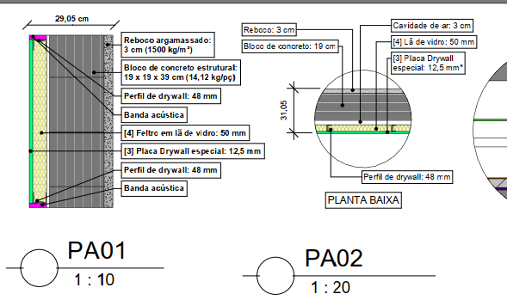
(48/VID/PERF)
Descrição | Unidade | Quantidade | Preço unitário | Preço Total
PLACA / CHAPA DE GESSO ACARTONADO, PERFORMA, COR BRANCA, E = 12,5 MM, 1200 X 2400 MM (L X C) | m2 | 1.053 | 32 | 33.696
PINO DE ACO COM ARRUELA CONICA, DIAMETRO ARRUELA = *23* MM E COMP HASTE = *27* MM (ACAOINDIRETA) | um | 4.95 | 0.504 | 2.4948
MASSA DE REJUNTE EM PO PARA DRYWALL, A BASE DE GESSO, SECAGEM RAPIDA, PARA TRATAMENTO DE JUNTAS DE CHAPA DE GESSO (NECESSITA ADICAO DE AGUA) | kg | 0.5489 | 2.173 | 1.1927597
FITA DE PAPEL MICROPERFURADO, 50 X 150 MM, PARA TRATAMENTO DE JUNTAS DE CHAPA DE GESSO PARA DRYWALL | m2 | 1.25135 | 0.28 | 0.350378
FITA DE PAPEL REFORCADA COM LAMINA DE METAL PARA REFORCO DE CANTOS DE CHAPA DE GESSO PARA DRYWALL | m2 | 0.79255 | 10 | 7.9255
PARAFUSO DRY WALL, EM ACO FOSFATIZADO, CABECA TROMBETA E PONTA AGULHA (TA), COMPRIMENTO 25 MM | um | 10.0934 | 0.09 | 0.908406
PARAFUSO DRY WALL, EM ACO ZINCADO, CABECA LENTILHA E PONTA BROCA (LB), LARGURA 4,2 MM, COMPRIMENTO 13 MM | um | 0.27205 | 0.2 | 0.05441
LÂ DE VIDRO PARA ISOLAMENTO 50mm | m2 | 1.1 | 20 | 22
PERFIL GUIA, FORMATO U, EM ACO ZINCADO, PARA ESTRUTURA PAREDE DRYWALL, E = 0,5 MM, 48 X 3000 MM (L X C) | m | 1.8234 | 5.1666 | 9.42077844
PERFIL MONTANTE, FORMATO C, EM ACO ZINCADO, PARA ESTRUTURA PAREDE DRYWALL, E = 0,5 MM, 9048 X 3000 MM (L X C) | m | 4.0011 | 5.73 | 22.926303
BANDA ACUSTICA | m | 0.57142857143 | 15.3 | 8.7428571429
 |  |  |  | 109.71219228

(PERF/VID/48/VID/PERF)
Descrição | Unidade | Quantidade | Preço unitário | Preço Total
PLACA / CHAPA DE GESSO ACARTONADO, PERFORMA, COR BRANCA, E = 12,5 MM, 1200 X 2400 MM (L X C) | m2 | 2.106 | 32 | 67.392
PINO DE ACO COM ARRUELA CONICA, DIAMETRO ARRUELA = *23* MM E COMP HASTE = *27* MM (ACAOINDIRETA) | um | 4.95 | 0.504 | 2.4948
MASSA DE REJUNTE EM PO PARA DRYWALL, A BASE DE GESSO, SECAGEM RAPIDA, PARA TRATAMENTO DE JUNTAS DE CHAPA DE GESSO (NECESSITA ADICAO DE AGUA) | kg | 1.0978 | 2.173 | 2.3855194
FITA DE PAPEL MICROPERFURADO, 50 X 150 MM, PARA TRATAMENTO DE JUNTAS DE CHAPA DE GESSO PARA DRYWALL | m2 | 2.5027 | 0.28 | 0.700756
FITA DE PAPEL REFORCADA COM LAMINA DE METAL PARA REFORCO DE CANTOS DE CHAPA DE GESSO PARA DRYWALL | m2 | 1.4815 | 10 | 14.815
PARAFUSO DRY WALL, EM ACO FOSFATIZADO, CABECA TROMBETA E PONTA AGULHA (TA), COMPRIMENTO 25 MM | um | 20.1868 | 0.09 | 1.816812
PARAFUSO DRY WALL, EM ACO ZINCADO, CABECA LENTILHA E PONTA BROCA (LB), LARGURA 4,2 MM, COMPRIMENTO 13 MM | um | 0.4803 | 0.2 | 0.09606
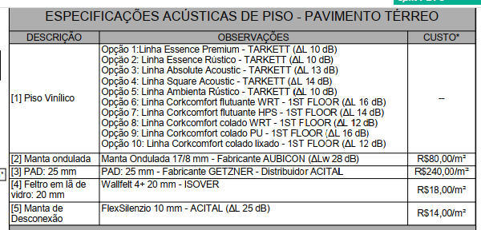
PARAFUSO DRY WALL, EM ACO FOSFATIZADO, CABECA TROMBETA E PONTA AGULHA (TA), COMPRIMENTO 45 MM | um | 20.1868 | 0.19 | 3.835492
LÂ DE VIDRO PARA ISOLAMENTO 50mm | m2 | 2.2 | 20 | 44
PERFIL GUIA, FORMATO U, EM ACO ZINCADO, PARA ESTRUTURA PAREDE DRYWALL, E = 0,5 MM, 48 X 3000 MM (L X C) | m | 1.5248 | 5.1666 | 7.87803168
PERFIL MONTANTE, FORMATO C, EM ACO ZINCADO, PARA ESTRUTURA PAREDE DRYWALL, E = 0,5 MM, 9048 X 3000 MM (L X C) | m | 4.0011 | 5.73 | 22.926303
BANDA ACUSTICA | m | 1.1428571429 | 15.3 | 17.485714286
 |  |  |  | 185.82648837

PISO MANTA VIDRO + PLACA CIMENT
Descrição | Unidade | Quantidade | Preço unitário | Preço Total
PLACA / CHAPA CIMENTICIA, PERFORMA, COR BRANCA, E = 10 MM, 1200 X 2400 MM (L X C) | m2 | 2.2 | 52.27 | 114.994
LÂ DE VIDRO PARA ISOLAMENTO 20mm | m2 | 0.88 | 18 | 15.84
PAD 25mm | m2 | 0.22 | 240 | 52.8
MANTA DE DESCONEXÃO | m2 | 0.168 | 14 | 2.352
 |  |  |  | 185.986

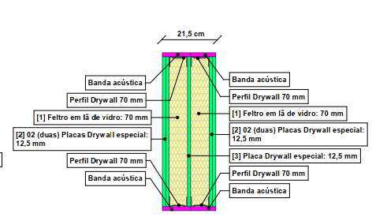
(2PERF/VID/70/PERF/70/VID/2PERF)
Descrição | Unidade | Quantidade | Preço unitário | Preço Total
PLACA / CHAPA DE GESSO ACARTONADO, PERFORMA, COR BRANCA, E = 12,5 MM, 1200 X 2400 MM (L X C) | m2 | 5.265 | 32 | 168.48
PINO DE ACO COM ARRUELA CONICA, DIAMETRO ARRUELA = *23* MM E COMP HASTE = *27* MM (ACAOINDIRETA) | um | 9.9 | 0.504 | 4.9896
MASSA DE REJUNTE EM PO PARA DRYWALL, A BASE DE GESSO, SECAGEM RAPIDA, PARA TRATAMENTO DE JUNTAS DE CHAPA DE GESSO (NECESSITA ADICAO DE AGUA) | kg | 2.1956 | 2.173 | 4.7710388
FITA DE PAPEL MICROPERFURADO, 50 X 150 MM, PARA TRATAMENTO DE JUNTAS DE CHAPA DE GESSO PARA DRYWALL | m2 | 5.0054 | 0.28 | 1.401512
FITA DE PAPEL REFORCADA COM LAMINA DE METAL PARA REFORCO DE CANTOS DE CHAPA DE GESSO PARA DRYWALL | m2 | 2.963 | 10 | 29.63
PARAFUSO DRY WALL, EM ACO FOSFATIZADO, CABECA TROMBETA E PONTA AGULHA (TA), COMPRIMENTO 25 MM | um | 40.3736 | 0.09 | 3.633624
PARAFUSO DRY WALL, EM ACO ZINCADO, CABECA LENTILHA E PONTA BROCA (LB), LARGURA 4,2 MM, COMPRIMENTO 13 MM | um | 0.9606 | 0.2 | 0.19212
PARAFUSO DRY WALL, EM ACO FOSFATIZADO, CABECA TROMBETA E PONTA AGULHA (TA), COMPRIMENTO 45 MM | um | 40.3736 | 0.19 | 7.670984
LÂ DE VIDRO PARA ISOLAMENTO 50mm | m2 | 2.2 | 20 | 44
PERFIL GUIA, FORMATO U, EM ACO ZINCADO, PARA ESTRUTURA PAREDE DRYWALL, E = 0,5 MM, 70 X 3000 MM (L X C) | m | 3.0496 | 16.68 | 50.867328
PERFIL MONTANTE, FORMATO C, EM ACO ZINCADO, PARA ESTRUTURA PAREDE DRYWALL, E = 0,5 MM, 70 X 3000 MM (L X C) | m | 8.0022 | 18.09 | 144.759798
BANDA ACUSTICA | m | 1.7142857143 | 15.3 | 26.228571429
 |  |  |  | 486.62457623

FORRO 1
Descrição | Unidade | Quantidade | Preço unitário | Preço Total
PLACA / CHAPA DE GESSO ACARTONADO, STANDARD (ST), COR BRANCA, E = 12,5 MM, 1200 X 2400 MM (L X C) | m2 | 1.1 | 9.5417 | 10.49587
LÂ DE VIDRO PARA ISOLAMENTO 50mm | m2 | 1.1 | 20 | 22
FORRO ABSORVEDOR | m2 | 1.1 | 2.173 | 2.3903
 |  |  |  | 34.88617

FORRO 4
Descrição | Unidade | Quantidade | Preço unitário | Preço Total
PLACA / CHAPA DE GESSO ACARTONADO, STANDARD (ST), COR BRANCA, E = 12,5 MM, 1200 X 2400 MM (L X C) | m2 | 1.1 | 9.5417 | 10.49587
LÂ DE VIDRO PARA ISOLAMENTO 50mm | m2 | 1.1 | 20 | 22
PENDURAL AVD | Unidade |  |  | 0
 |  |  |  | 32.49587

Rev. Internos Piso e Parede
ORÇAMENTO PARAMÉTRICO GERENCIAMENTO EXECUTIVO

Cliente | Amalfi
Obra | San Felicce
Data | 2024-04-15
Revisão | R00

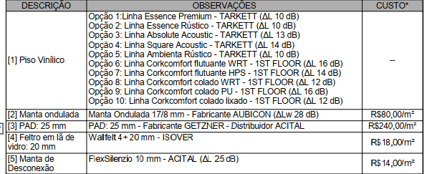
REVESTIMENTOS INTERNOS EM PISO E PAREDE
 |  |  |  |  |  |  |  | 522,962.80
Descrição | Quantidade |  | Parâmetro |  | Referência | Valor total |  | 58,555.97
Polimento de concreto | 1,061.22 | m² | 35.0000 | R$ / m² | Média | 40,856.97
Piso alisado | - | m² | 25.0000 | R$ / m² | Média | -
Contrapiso | 5,971.61 | m² | 65.4100 | R$ | Média | 429,663.11
Manta acústica ondulada | 595.94 | m² | 80.0000 | R$ | Média | 52,442.72
Lâ de vidro + cimenticia | 170.03 | m² | 185.9860 | R$ | Média | 34,785.52
Manta flutuante | 1,489.32 | m² | 25.0000 | R$ | Média | 40,956.30
Manta flutuante + PU | 434.65 | m² | 68.0800 | R$ | Média | 32,550.07
mo contrapiso | 5,971.61 | m² | 35.0000 | R$ | Média | 229,906.88
Chapisco | 2,419.67 | m² | 5.0000 | R$ | Média | 13,308.17
Reboco | 2,419.67 | m² | 17.0000 | R$ | Média | 45,247.79
Estucamento | 73.50 | m² | 3.5000 | R$ | Média | 282.98
mo reboco | 2,419.67 | m² | 25.5000 | R$ | Média | 67,871.69
mo Estucamento | 73.50 | m² | 34.0000 | R$ | Média | 2,748.90 |  | REVET PAREDE | 129,459.53 | 2,569,648.42
TOTAL |  |  |  |  |  | 990,621.09 |  | REVET PISO | 861,161.57

TOTAL REVESTIMENTOS |  |  |  |  |  | 990,621.09 | 163.76

 |  |  |  |  |  |  | 148.87
 | 5,098.49

